中-->新港
 XINGANG SCHEDULE - 名古屋 |  |  |  |  |  |  |  |  |  | 中部海運営業所 TEL：052-307-6910/FAX：052-307-6915

Destination: Xingang, China
★本船名＝CUT日前倒し
※本船名＝本船変更
※本船名＝サービス無し
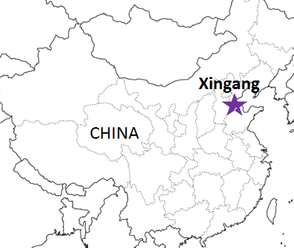
 |  |  |  |  |  |  |  |  |  |  | UPDATED : | 2026-04-16 | N
From Nagoya
VESSEL | VOY | CFS CUT |  | ETA |  | ETD |  | ETA
 |  | NGO |  | NGO |  | NGO |  | XIN

 |  |  |  |  |  | 0 DAYS |  | 4~5 DAYS
※HYPERION | 2618W | 2026-04-16 | 木 | 2026-04-17 | 金 | 2026-04-18 | 土 | 2026-04-22 | 水
※CONSIGNIA | 2620W | 2026-04-23 | 木 | 2026-04-24 | 金 | 2026-04-25 | 土 | 2026-04-29 | 水
※HALCYON | 2622W | 2026-04-30 | 木 | 2026-05-01 | 金 | 2026-05-02 | 土 | 2026-05-06 | 水
NO SCHEDULE
HYPERION | 2622W | 2026-05-07 | 木 | 2026-05-08 | 金 | 2026-05-09 | 土 | 2026-05-13 | 水
注意事項
危険品は受諾出来かねますのでご了承ください。
国内消防法該当品は搬入日に指定がございます。 事前に担当者にご確認の上、外貨にてご搬入ください。
段積み不可貨物、重量物、長尺貨物、背高貨物は 受託不可もしくは追加費用が発生する場合がございます。 詳細は担当者までお問合せ下さい。
貨物搬入の際には、下記３点をお願い致します。 ＊貨物にケースマークを貼付 ＊送り状に"にしてつ扱い"と記載 ＊送り状にケースマークの記載
木材を使用した梱包等については輸入地で規制がございます。 詳細は下記ご確認ください。 http://www.maff.go.jp/pps/j/konpozai/kuni/country.html
先船のスケジュール及び船名は、予告なく変更の 可能性がございます。予め御了承をお願い致します。
記載以外の仕向け地も承っております。お問合せください!
CONSIGNIA | 2624W | 2026-05-14 | 木 | 2026-05-15 | 金 | 2026-05-16 | 土 | 2026-05-20 | 水
HALCYON | 2626W | 2026-05-21 | 木 | 2026-05-22 | 金 | 2026-05-23 | 土 | 2026-05-27 | 水
HYPERION | 2626W | 2026-05-28 | 木 | 2026-05-29 | 金 | 2026-05-30 | 土 | 2026-06-03 | 水

注： にしてつに通関をご依頼される場合の搬入先は担当者にお問い合わせください。

貨物搬入先 | 会社名 |  |  | 住所 / 保税名称
名古屋 CFS | フジトランスコーポレーション 流通センタ－ 1号倉庫 |  |  | 海部郡飛島村東浜2-15-2 |  |  |  |  | NACCS: 5EW93
 |  |  |  | TEL: 0567-55-2401 |  |  |  |  | 担当:伊藤・瀬脇・薄田様

※CFS倉庫受付時間 9:00~16:00

